12월 학과 채용 정보2
대학일자리플러스센터 12월 학과★ 채용정보
세명 JOB 통통
1. 취업지원 프로그램
운영 프로그램 1: 한국산업인력공단 주관 커피차 이벤트 |  |  |  |  |  | 운영 프로그램 2: 재맞고 점프업포인트(수당) 조기마감 |  |  |  |  |  | 취업센터 소식 : 대학일자리 12월 진로•취업 특강 LMS운영 |  |  | 🎄 Happy Holiday! 🎄
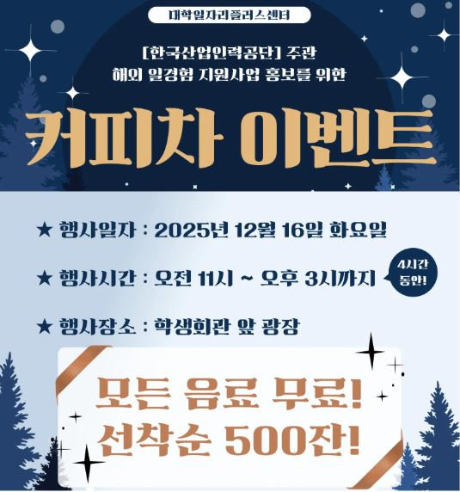 |  |  | [ 한국산업인력공단 주관 커피차 이벤트 ] : 해외 일경험 지원사업 홍보를 위한 커피차 이벤트 1. 운영기간 : 2025.12.16 .(화) 2. 운영시간 : 오전 11시 ~ 오후 3시까지 (4시간만) 3. 행사장소 : 학생회관 앞 광장 - 모든 음료 무료! 선착순 500잔! 4. 문의전화 : 043) 649-7390~2 |  |  | 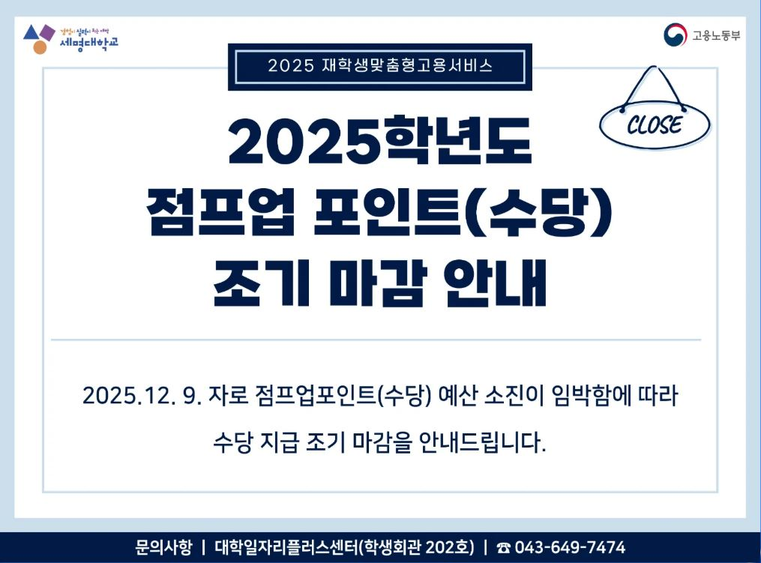 |  |  | [ 재맞고: 점프업포인트(수당) 조기마감 안내 ] 2025학년도 재학생맞춤형고용서비스 사업에 많은 관심을 가져주신 교직원 및 학생 여러분들께 감사드립니다. 12월 9일자 이후 점프업 프로젝트 포인트(수당) 예산이 소진됨에 따라 수당 연계가 불가함을 안내드립니다. 내년에도 많은 관심 부탁드립니다! 문의전화 : 043)649-7474 |  |  | 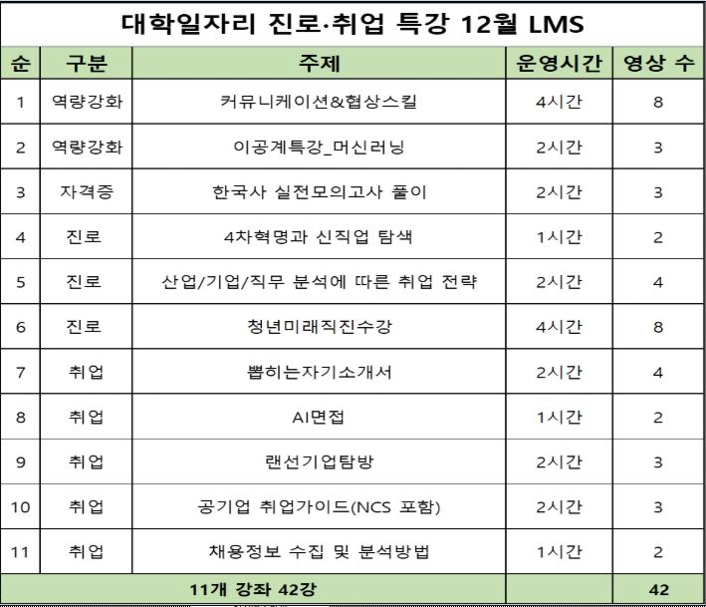 | [ 대일플: 12월 진로•취업 특강 LMS ] 1. 운영기간 : 25.12.01.(월) ~ 12.31.(수) 2. 운영방법 : - 강의지원시스템 LMS 강의 신청 후 수강완료 3. 운영내용 : - 진로 3강좌 14강/ 역량강화 2강좌 11강 - 취업 5강좌 14강/ 자격증 1강좌 3강 4. 문의전화 : 043) 649-7390 |  |  |  | 모두에게 기분 좋은 연말이 되길 바랍니다! 즐거운 크리스마스 보내세요!

2. 교내 채용 및 특별 채용
조교 채용 |  |  |  |  |  |  |  |  |  |  |  |  |  | 비고
순번 | 채용학과 |  | 채용인원 | 채용직무 | 근무장소 | 채용링크 |  | 채용마감일 |  | 전화번호 | 이메일 접수(지원 후 전화확인) | 지원서
1 | 국제교류처 |  | 1명 | 행정조교 | 문화관 303호 | 채용정보 |  | 충원 시까지 |  | ☎ 043)649-1186 | jihyo2312@semyung.ac.kr | - 세명대학교 학교 지원서 양식 - 개인정보 동의서 - 경력증명서 - 관련 자격증 및 증명서(성적/졸업/등) | ■ 지원 희망 시 대학일자리플러스센의 입사서류 및 면접 컨설팅을 지원받으실 수 있습니다. ■ 상담 신청 방법 ① 포탈사이트 이용 예약 방법: https://vo.la/VFyFJvH 학사행정 ▶ CHARM 상담관리 ▶ 하단 상담신청정보 ▶ 상담자그룹: 취업지원관(취업상담)/ 요청일시 선택하여 상담예약 ② 학생종합경력시스템 이용 예약방법: https://link24.kr/3NJhg8J 로그인 ▶ 우측 상단 진로취업 상담예약 ▶ 취업지원관(단대별)/ 요청일시 선택하여 상담예약 ③ 고용24(워크넷) 사이트 이용 예약 방법: https://vo.la/sBjRFfp 로그인 ▶ 취업지원 ▶ 우리학교 취업지원실: 세명대학교/ 상담예약일(상담희망하는 날짜 시간) 시간선택하여 상담예약 ④ 전화 예약 방법: 대학일자리플러스센터 ☎043)649-7390 ~7392
2 | 한의학과 |  | 1명 | 행정조교 | 본초학실험실 | 채용정보 |  | 충원 시까지 |  | ☎ 043)649-1701 | tudals2@semyung.ac.kr
3
직원 채용
순번 | 채용직무&분야 |  | 채용인원 | 우대사항 | 근무장소 | 채용링크 |  | 채용마감일 |  | 전화번호 | 이메일 접수(지원 후 전화확인) | 지원서
1 | 학교기업(다이소/분식) |  | 0명 | 매장운영 경력 | 학교기업(매장) | 채용정보 |  | 2025.12.16. |  | ☎ 043)649-1153 | smuga@semyung.ac.kr | - 지원서 양식 - 개인정보 동의서 - 경력증명서 - 관련 자격증 - 채용지원에 기재된 증빙자료
2 | 산학협력단 단양군농촌활성화지원센터 행정 |  | 0명 | 관련학과, 관련경력 컴퓨터활용 우수 | 단양군농촌활성화지원센터 | 채용정보 |  | 2025.12.18. |  | ☎ 043)649-1129 | 방문 및 우편 접수
 | 일반행정 |  | 1명 | 컴퓨터활용 우수 | 대원대학교 | 채용공고 링크 |  | 2025.12.19. |  | ☎ 043)649-3167 | 방문, 우편,이메일 yudol@daewon.ac.kr
3 | 재정지원사업 담당 행정 |  | 4명 | 컴퓨터활용 우수 |  | 채용공고 링크 |  | 2025.12.19.

인문
천상희 ☏ 7477
3. 교외 채용 [ 지원자가 있을 경우, 담당자에게 전화주시면 채용지원 컨설팅 진행합니다./ 교외채용 각 항목은 필터링을 통해 간략하게 살펴보실 수 있습니다 ]
단과대학 |  | 담당자 |  | 기업이름 |  |  | 근무지 | 채용 직무 |  |  | 학과 | 채용정보 링크 | 고용형태 | 임금 |  | 채용정보 게시일 | 채용정보 마감일 | 상태
 |  |  |  | 라벨라컴퍼니 |  |  | 대전 유성 | 통번역매니저 |  |  | 외국어학부 | 사람인입사지원 | 정규직(수습 6개월) | 면접 후 결정 |  | 2025.12.02. | 2026.01.01.
 |  |  |  | (주)와이지-원 |  |  | 인천 연수 | 해외전시준비,마케팅 업무지원 등 |  |  |  | CATCH즉시지원 | 정규직(수습 3개월) | 회사내규에 따름 |  | 2025.12.08. | 2025.12.23.
인문
천상희 ☏ 7477
 |  |  |  | 에스앤엠미디어(주) |  |  | 서울 서초구 | 신문 광고 담당 |  |  | 미디어문화학부 | 사람인입사지원 | 정규직 | 면접 후 결정 |  | 2025.12.01. | 2025.12.31.
 |  |  |  | (주)필름 |  |  | 서울 영등포구 | 출판 마케터 |  |  |  | 잡코리아입사지원 | 정규직(수습 2개월) | 회사 내규에 따름 |  | 2025.11.26. | 2025.12.26.
예술
천상희 ☏ 7477
 |  |  |  | 글링크미디어(주) |  |  | 서울 강남구 | 온라인영상 디자이너 |  |  | 디지털콘텐츠장작학과 | 잡코리아입사지원 | 정규직(수습 6개월) | 연봉 3,300만원 이상 |  | 2025.12.01. | 2025.12.31.
 |  |  |  | (주)노블레스디지털솔루션 |  |  | 서울 강남구 | 영상편집/모션그래픽 디자인 |  |  |  | 잡코리아지원 | 정규직(수습 3개월) | 면접 후 결정 |  | 2025.12.02. | 2026.01.01.
예술
천상희 ☏ 7477
 |  |  |  | (주)보다컴퍼니 |  |  | 서울 서초구 | 영상 제작 pd |  |  | 연기예술학과 | 사람인입사지원 | 정규직(수습 3개월) | 면접 후 결정 |  | 2025.11.28. | 2025.12.31.
 |  |  |  | (주)펜타토닉 |  |  | 서울 중구 | 공연영상/음향 감독 |  |  |  | 잡코리아입사지원 | 정규직(수습 3개월) | 회사 내규에 따름 |  | 2025.11.20. | 2025.12.20.
예술
천상희 ☏ 7477
 |  |  |  | (주)소이미디어 |  |  | 서울 강남구 | 웹툰 그림콘티 |  |  | 영화웹툰애니메이션학과 | 사람인 입사지원 | 정규직(수습 3개월) | 면접 후 결정 |  | 2025.11.19. | 2026.01.18.
 |  |  |  | (주)리얼드로우 |  |  | 서울 마포구 | 웹툰 프롬프터 |  |  |  | 잡코리아입사지원 | 정규직(수습 3개월) | 연봉 3,000만원이상(면접 후 결정) |  | 2025.12.01. | 2025.12.31.
예술
이수진 ☏ 7472
 |  |  |  | (주)협성기전 |  |  | 경기도 성남시 | 제품 & 산업 디자인 |  |  | 산업디자인학과 | 잡코리아입사지원 | 정규직(수습 3개월) | 면접 후 결정 |  | 2025.10.16. | 상시채용
 |  |  |  | (주)한국화이트산업 |  |  | 경기도 고양시 | 제품디자인 |  |  |  | 사람인입사지원 | 정규직(수습 3개월) | 면접 후 결정 |  | 2025.11.26. | 2025.12.26.
예술
이수진 ☏ 7472
 |  |  |  | (주)더에이치디자인 건축사무소 |  |  | 서울 금천구 | 인테리어 디자인 |  |  | 실내디자인학과 | 잡코리아입사지원 | 정규직(수습 3개월) | 면접 후 결정 |  | 2025.12.05. | 2026.01.04.
 |  |  |  | (주)미르아이디 |  |  | 서울 용산구 | 실내건축 인테리어 |  |  |  | 사람인입사지원 | 정규직, 계약직 | 면접 후 결정 |  | 2025.10.28. | 2025.12.27.
예술
이수진 ☏ 7472
 |  |  |  | (주)더오름 |  |  | 경기 부천시 | 시각영상디자인 |  |  | 시각영상디자인학과 | 잡코리아입사지원 | 정규직(수습 3개월) | 연봉 3,000만원이상 |  | 2025.12.01. | 2026.01.02.
 |  |  |  | 알엠에이디 |  |  | 광주 북구 | 시각영상디자인 |  |  |  | 잡코리아입사지원 | 정규직(수습 3개월) | 월급 215만원 이상 |  | 2025.11.24. | 2026.01.23.
예술
이수진 ☏ 7472
 |  |  |  | (주)인동에프엔 |  |  | 서울 서초구 | 제품디자이너 |  |  | 패션디자인학과 | 잡코리아입사지원 | 정규직(수습 2개월) | 회사내규에 따름 |  | 2025.11.28. | 2025.12.27.
 |  |  |  | 주식회사 일삼공일 |  |  | 경기 구리 | 패션 디자이너 |  |  |  | 잡코리아입사지원 | 정규직(수습 3개월) | 회사내규에 따름 |  | 2025.11.21. | 2025.12.21.
사회과학
이수진 ☏ 7472
 |  |  |  | 제천시청년센터 |  |  | 충북 제천시 | 사무 및 회계 담당 |  |  | 행정학과 | 고용24 입사지원 | 계약직 | 월 230만원 |  | 2025.12.05. | 2025.12.19.
 |  |  |  | (주)에스제이컴퍼니 |  |  | 서울 송파구 | 사무 행정직 |  |  |  | 잡코리아입사지원 | 정규직 | 연봉 2,700~2,800만원 |  | 2025.11.21. | 2026.01.20.
사회과학
장은정 ☏ 7392
 |  |  |  | (주)컴퍼니지 |  |  | 서울 마포구 | 경호 사업실 경호원 |  |  | 경찰학과 | 잡코리아입사지원 | 정규직 | 회사 내규에 따름 |  | 2025.11.20. | 2025.12.20.
 |  |  |  | (주)가드인 |  |  | 서울 강서구 | 재계총수 수행 경호요원 |  |  |  | 잡코리아 입사지원 | 정규직(수습 3개월) | 연봉 4,000만원이상 |  | 2025.12.03. | 상시채용
사회과학
장은정 ☏ 7392
 |  |  |  | (주)바텍이우홀딩스 |  |  | 경기 화성시 | 해외법무 |  |  | 법학과 | 잡코리아 입사지원 | 정규직 | 회사내규에 따름 |  | 2025.12.08. | 2025.12.24.
 |  |  |  | (주)에이에이씨 |  |  | 서울 강남구 | 경영지원 법무담당 |  |  |  | 잡코리아 입사지원 | 인턴(3개월) | 회사 내규에 따름 |  | 2025.12.04. | 2026.01.03.
사회과학
장은정 ☏ 7392
 |  |  |  | (주)글로벌시티개발 |  |  | 서울 서초구 | 부동산개발(환지) |  |  | 부동산지적학과 | 사람인 입사지원 | 정규직(수습 3개월) | 면접 후 결정 |  | 2025.10.30. | 채용 시 마감
 |  |  |  | (주)호현도시개발 |  |  | 부산 연제구 | 재개발/재건축 정비사업 전문관리업 |  |  |  | 사람인 입사지원 | 정규직(수습 2개월) | 면접 후 결정 |  | 2025.12.02. | 2026.01.01.
사회과학
장은정 ☏ 7392
 |  |  |  | 모나용평(주) |  |  | 강원도 평창 | 소방,방재 |  |  | 소방방재학과 | 잡코리아 입사지원 | 정규직 | 회사 내규에 따름 |  | 2025.12.01. | 2025.12.31.
 |  |  |  | 한국하니웰(주) |  |  | 서울 마포구 | 방재 시스템 기술지원 |  |  |  | 잡코리아입사지원 | 정규직 | 회사 내규에 따름 |  | 2025.12.04 | 2026.01.03
사회과학
장은정 ☏ 7392
 |  |  |  | (주)트랜스코스모스코리아 |  |  | 서울 영등포구 | 경영지원/기획 |  |  | 경영학과 | 잡코리아입사지원 | 정규직(수습 3개월) | 회사 내규에 따름 |  | 2025.12.08 | 2026.01.07
 |  |  |  | 2025년 현대차 정몽구재단 |  |  | 서울 종로구 | 경영관리 |  |  |  | 잡코리아 입사지원 | 정규직 | 회사 내규에 따름 |  | 2025.12.05. | 2025.12.22.
사회과학
김경은 ☏ 7388
 |  |  |  | 삼영회계법인 |  |  | 서울 강남구 | 회계법인 신입 채용 |  |  | 회계세무학과 | 회계법인 신입채용 공고 | 정규직(수습 3개월) | 면접 후 결정 |  | 2025.12.02. | 채용 시 마감
 |  |  |  | (주)코텍 |  |  | 인천 연수구 | 재경팀(재무회계) |  |  |  | 잡코리아입사지원 | 정규직(수습 3개월) | 회사 내규에 따름 |  | 2025.12.05. | 상시채용
사회과학
김경은 ☏ 7388
 |  |  |  | 엠에스씨코리아(주) |  |  | 서울 중구 | 무역사무원 |  |  | 글로벌물류학과 | 잡코리아입사지원 | 정규직(수습 3개월) | 회사 내규에 따름 |  | 2025.12.01. | 2025.12.25.
 |  |  |  | (주)대한국제종합물류 |  |  | 서울 강서구 | 수출입무역 영업 및 업무 |  |  |  | 잡코리아 채용정보 | 정규직 | 연봉 3,000만원 이상(면접 후 결정) |  | 2025.11.24. | 2025.12.24.
사회과학
김경은 ☏ 7388
 |  |  |  | 노보텔 앰배서더 서울 강남 |  |  | 서울 강남구 | 호텔 객실부 컨시어지 |  |  | 호텔경영학과 | 잡코리아 채용지원 | 계약직(근무기간 2년, 정규직 전환 가능) | 회사 내규에 따름 (면접 후 결정) |  | 2025.12.01. | 2026.01.01.
 |  |  |  | 리센츠인터내셔날호텔스 |  |  | 서울 동대문구 | 프론트데스크 |  |  |  | 잡코리아 채용공고 | 정규직(수습 3개월) | 연봉2,800~3,300만원(면접 후 결정) |  | 2025.11.21. | 2025.12.21.
사회과학
김경은 ☏ 7388
 |  |  |  | (주)제주항공 |  |  | 서울 강서구 | 지상학술교관 |  |  | 항공서비스학과 | 홈페이지 지원 | 정규직 전환형 인턴 (계약기간 1년 후 전환여부 결정) | 회사 내규에 따름 |  | 2025.12.05. | 2026.02.28.
 |  |  |  | [유니에스] 김포공항 대한항공 항공여객서비스 출입국 지원 업무 |  |  | 서울 강서구 | 대한항공 출입국 지원 업무 |  |  |  | 잡코리아 입사지원 | 계약직(근무기간 12개월, 정규직전환가능) | 회사 내규에 따름 |  | 2025.11.25. | 2025.12.28.
사회과학
김경은 ☏ 7388
 |  |  |  | (주)컴투스 |  |  | 서울 금천구 | 게임마케팅 |  |  | 광고홍보학과 | 홈페이지 지원 | 정규직(수습 3개월) | 회사 내규에 따름 |  | 2025.12.04. | 2026.02.02.
 |  |  |  | (주)이펙터 |  |  | 서울 강남구 | 기획자 |  |  |  | 잡코리아채용지원 | 정규직(수습 3개월) | 회사 내규에 따름 (면접 후 결정) |  | 2025.12.01. | 2025.12.31.
사회과학
김현주 ☏ 7390
 |  |  |  | 제천시정신건강복지센터 |  |  | 충북 제천시 | 사회복지사 |  |  | 사회복지학과 | 채용공고 링크 | 계약직 | 회사내규에 따름 |  | 2025.12.01. | 2025.12.24.
 |  |  |  | 본오종합사회복지관 |  |  | 경기 안산시 | 사회복지사 |  |  |  | 채용정보 | 정규직 | 면접 후 결정 |  | 2025.12.08. | 2025.12.23.
IT
김현주 ☏ 7390
 |  |  |  | (주)픽소니어 |  |  | 대전 유성구 | 소프트웨어개발자 |  |  | 컴퓨터학부 | 잡코리아입사지원 | 정규직(수습 3개월) | 회사 내규에 따름 |  | 2025.12.04. | 2026.01.03.
 |  |  |  | (주)인셈 |  |  | 서울 금천구 | 시스템엔지니어 |  |  |  | 잡코리아입사지원 | 정규직 | 회사 내규에 따름 |  | 2025.12.03. | 2026.02.01.
IT
김현주 ☏ 7390
 |  |  |  | (주)링커리어 |  |  | 서울 강남구 | 백엔드개발자 |  |  | 스마트IT학부 | 잡코리아입사지원 | 정규직(수습 3개월) | 회사 내규에 따름 |  | 2025.12.05. | 2026.02.03.
 |  |  |  | 이너비스 |  |  | 서울 영등포구 | IT보안 소프트웨어 기획 |  |  |  | 잡코리아입사지원 | 정규직(수습 3개월) | 회사 내규에 따름 |  | 2025.12.02. | 2026.01.01.
IT
김현주 ☏ 7390
 |  |  |  | 현대씨앤알㈜ |  |  | 서울 강남구 | 강남세브란스병원 전기기사 |  |  | 전기공학과 | 잡코리아입사지원 | 정규직(수습 3개월) | 연봉 3,200~3,400만원 |  | 2025.12.02. | 2026.01.01.
 |  |  |  | 유니테스트 |  |  | 경기 용인시 | 반도체엔지니어 |  |  |  | 잡코리아입사지원 | 정규직 | 회사 내규에 따름 |  | 2025.12.02. | 2025.12.31.
IT
김현주 ☏ 7390
 |  |  |  | (주)제이브이엠 |  |  | 대구 달서구 | 하드웨어개발자 |  |  | 전자공학과 | 잡코리아입사지원 | 정규직(수습 3개월) | 회사내규에 따름 |  | 2025.12.04. | 2026.01.02.
 |  |  |  | (주)에너시스 |  |  | 경기 화성시 | 기업부설연구소 하드웨어(회로보드) 채용 |  |  |  | 잡코리아입사지원 | 정규직(수습 3개월) | 회사내규에 따름 |  | 2025.12.03. | 2026.02.01.
IT
최선임 ☏ 7471
 |  |  |  | (주)예정엔지니어링건축사사무소 |  |  | 서울 강동구 | 건축설계 |  |  | 건축학과 | 사람인 입사지원 | 정규직(수습 3개월) | 면접 후 결정 |  | 2025.11.27. | 2026.01.26.
 |  |  |  | (주)에이치케이건축사사무소 |  |  | 경기도 과천시 | 건설사업관리 및 감리 |  |  |  | 사람인 입사지원 | 정규직 | 면접 후 결정 |  | 2025.12.01. | 2025.12.31.
IT
최선임 ☏ 7471
 |  |  |  | (주)아이디엠 |  |  | 경기도 안양시 | 토목 BIM 엔지니어 |  |  | 건설환경공학과 | 사람인 입사지원 | 정규직(수습 3개월) | 연봉 3,500만원~7,000만원 |  | 2025.12.04. | 2025.12.31.
 |  |  |  | (주)삼풍 |  |  | 제천시,단양군,충주시 | 건설업 품질관리자, 안전관리자 |  |  |  | 채용정보 링크 | 정규직 | 연봉 5,000만원 이상 |  | 2025.12.05. | 2025.12.19.
IT
최선임 ☏ 7471
 |  |  |  | 에이치플러스에코(주) |  |  | 서울 송파구 | 토양공사 시공관리 등 |  |  | 환경에너지학과 | 사람인 입사지원 | 정규직(수습 3개월) | 면접 후 결정 |  | 2025.12.01. | 상시채용
 |  |  |  | 주식회사하이텍환경 |  |  | 경기도 안산시 | 폐수 채수 환경기사 |  |  |  | 고용24 입사지원 | 정규직 | 연봉3,140만원~3,200만원 |  | 2025.12.03. | 2025.12.31.
보건
최선임 ☏ 7471
 |  |  |  | 자산의료재단 제천서울병원 |  |  | 충북 제천시 | 신규 및 경력간호사 |  |  | 간호학과 | 채용정보 링크 | 정규직 | 연봉 4,000만원~5,000만원 |  | 상시채용 | 상시채용
 |  |  |  | 대청종합병원 |  |  | 대전 서구 | 신규간호사(2026년도 간호학과 졸업예정자) |  |  |  | 채용정보 링크 | 정규직 | 회사내규에 따름 |  | 2025.12.08. | 2025.12.24.
보건
최선임 ☏ 7471
 |  |  |  | 한국피부과학연구원(주) |  |  | 강원도 원주시 | 임상시험연구원 |  |  | 임상병리학과 | 잡코리아채용지원 | 정규직(수습 3개월) | 회사내규에 따름(면접 후 결정) |  | 2025.11.20. | 2025.12.20.
 |  |  |  | 제천시정신건강복지센터 |  |  | 충북 제천시 | 임상심리사 |  |  |  | 채용공고 링크 | 계약직 | 회사내규에 따름 |  | 2025.12.01. | 2025.12.24.
보건
이경선 ☏ 7391
 |  |  |  | 강북삼성병원 |  |  | 서울 종로구 | 작업치료 |  |  | 작업치료학과 | 채용공고 링크 | 계약직 | 회사내규에 따름 |  | 2025.12.08. | 2025.12.17.
 |  |  |  | 제천시정신건강복지센터 |  |  | 충북 제천시 | 작업치료사 |  |  |  | 채용공고 링크 | 계약직 | 회사내규에 따름 |  | 2025.12.01. | 2025.12.24.
보건
이경선 ☏ 7391
 |  |  |  | 제닉스로보틱스(주) |  |  | 충남 천안시 | 안전관리자 |  |  | 보건안전학과 | 잡코리아입사지원 | 정규직(수습 3개월) | 회사 내규에 따름 |  | 2025.12.10. | 2025.12.29.
 |  |  |  | (주)산하에이치엠청풍리조트 |  |  | 충북 제천시 | 산업안전기사 |  |  |  | 고용24 입사지원 | 정규직 | 월 240만원 이상 |  | 2025.12.08. | 2025.12.31.
보건
이경선 ☏ 7391
 |  |  |  | 경기동물메디컬센터 |  |  | 경기도 오산시 | 수의테크니션 |  |  | 동물보건학과 | 채용정보 링크 | 정규직(수습 3개월) | 월230만원 |  | 2025.12.03. | 채용 시 마감
 |  |  |  | 서울동물심장병원 |  |  | 서울 서초구 | 수의테크니션, 동물보건사 |  |  |  | 잡코리아입사지원 | 정규직, 계약직(정규직 전환가능) | 연봉 3,000~3,200만원 (면접 후 결정) |  | 2025.12.03. | 2026.01.02.
보건
이경선 ☏ 7391
 |  |  |  | 제천시 어울림체육센터 |  |  | 충북 제천시 | 수상안전요원,헬스트레이너 |  |  | 생활체육학과 | 채용공고 링크 | 계약직 | 99,040원/일 |  | 2025.12.09. | 2025.12.17.
 |  |  |  | 연세본정형외과 |  |  | 서울 강남구 | 운동처방사 |  |  |  | 채용공고 링크 | 정규직 | 회사 내규에 따름 |  | 2025.12.10. | 2026.01.10.
바이오
이경선 ☏ 7391
 |  |  |  | 제천시 농업기술센터 |  |  | 충북 제천시 | 농업미생물실 운영 |  |  | 바이오제약산업학부 | 채용공고 링크 | 계약직 | 82,560원/일 |  | 2025.12.10. | 2025.12.17.
 |  |  |  | 건일제약 |  |  | 서울시 중구 | R&D본부 분석연구원 |  |  |  | 채용정보 링크 | 정규직(수습 3개월) | 회사 내규에 따름 |  | 2025.11.05. | 채용 시 마감
바이오
전희진 ☏ 1672
 |  |  |  | 제천시 농업기술센터 |  |  | 충북 제천시 | 농산물안전분석실 |  |  | 바이오식품영양학부 | 채용공고 링크 | 계약직 | 82,560원/일 |  | 2025.12.10. | 2025.12.17.
 |  |  |  | (주)한미양행 |  |  | 경기 파주시 | 연구원 |  |  |  | 잡코리아입사지원 | 정규직(수습 3개월) | 회사 내규에 따름 |  | 2025.12.03. | 2026.01.02.
바이오
전희진 ☏ 1672
 |  |  |  | (주)셀바이오휴먼텍 |  |  | 경기 안양시 | 연구원 |  |  | 바이오코스메틱학과 | 잡코리아입사지원 | 정규직(수습 3개월) | 회사 내규에 따름 |  | 2025.12.08. | 2026.01.30.
 |  |  |  | (주)피코스텍 |  |  | 경기 안성시 | 화장품 품질관리 QC/QA |  |  |  | 잡코리아입사지원 | 정규직(수습 3개월) | 회사 내규에 따름 |  | 2025.11.14. | 상시채용
※주요 채용 정보 출처: 고용24, 사람인, 잡코리아, 잡플래닛, 인크루트, 캐치, 링크드인
세명대학교 학생회관 2층 202호 대학일자리플러스센터 : 043)649-7390 ~ 2 / 재학생 맞춤형 고용서비스 : 043)649-7471,7472,7477 / 졸업생 특화 프로그램 : 043)649-7388

